Hoja1
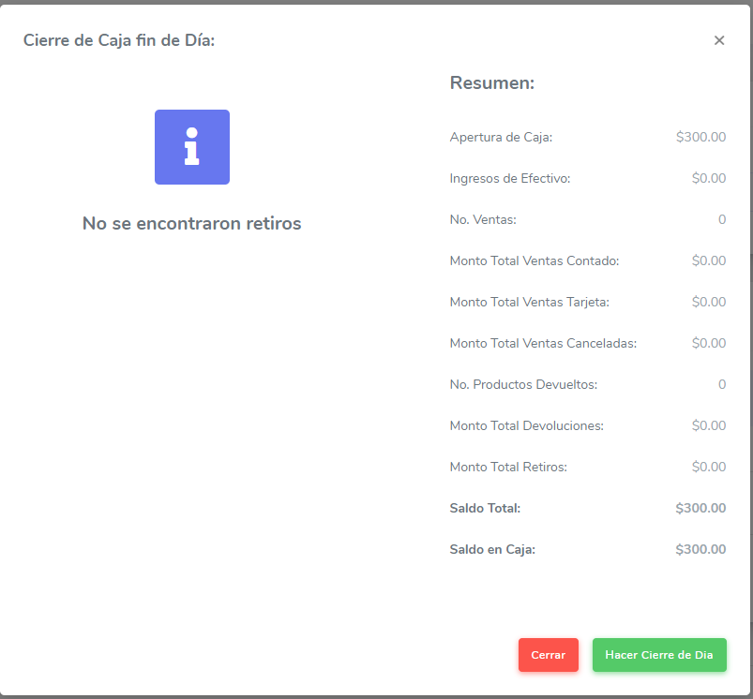
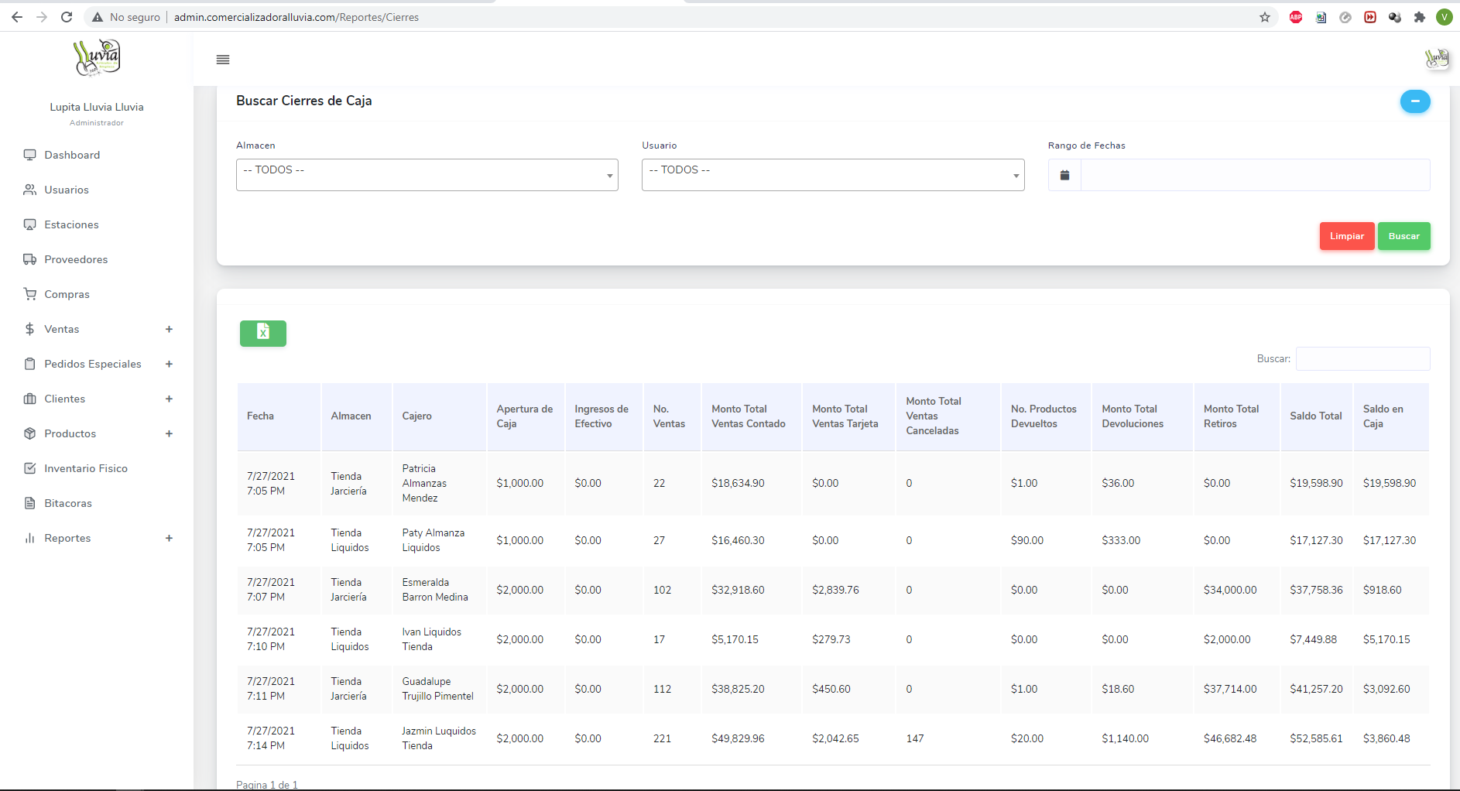
NUEVAS FORMAS DE PAGO |  |  |  |  |  | Verificar Devoluciones y complementos en el reporte de inventario promedio diario
1 | 1 | Efectivo |  |  |  | Agregar Ajuste de inventario en la seccion de productos
2 | 2 | Cheque nominativo | 2 | 2 | Cheque nominativo | Agregar filtro de fechas y tipo de invetario en la seccion de inventario fisico
3 | 3 | Transferencia electrónica de fondos | 5 | 5 | Monedero electrónico
4 | 4 | Tarjeta de crédito | 6 | 6 | Dinero electrónico
5 | 5 | Monedero electrónico | 7 | 8 | Vales de despensa
6 | 6 | Dinero electrónico | 8 | 12 | Dación en pago
7 | 8 | Vales de despensa | 9 | 13 | Pago por subrogación
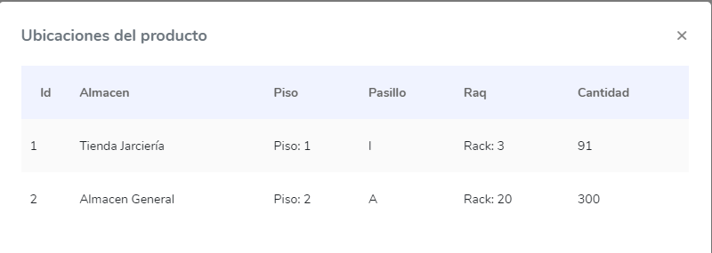
8 | 12 | Dación en pago | 10 | 14 | Pago por consignación
9 | 13 | Pago por subrogación | 11 | 15 | Condonación
10 | 14 | Pago por consignación | 12 | 17 | Compensación
11 | 15 | Condonación | 13 | 23 | Novación
12 | 17 | Compensación | 14 | 24 | Confusión
13 | 23 | Novación | 15 | 25 | Remisión de deuda
14 | 24 | Confusión | 16 | 26 | Prescripción o caducidad
15 | 25 | Remisión de deuda | 17 | 27 | A satisfacción del acreedor
16 | 26 | Prescripción o caducidad | 19 | 29 | Tarjeta de servicios
17 | 27 | A satisfacción del acreedor | 20 | 30 | Aplicación de anticipos
18 | 28 | Tarjeta de débito | 21 | 31 | Intermediario pagos
19 | 29 | Tarjeta de servicios | 22 | 99 | Por definir
20 | 30 | Aplicación de anticipos
21 | 31 | Intermediario pagos
22 | 99 | Por definir

 |  |  |  |  |  | Agregar Modal de autorizacion en cierres de caja
 |  |  |  |  |  | Agregar monto total de ventas Transferencia electrónica de fondos / Modificar Ticket / agregar columnas a la tabla
 |  |  |  |  |  | Agregar Monto total de otras formas de pago / modificar ticket / tabla / calculos para generar cierres / reporte de cierres que esta en la seccion de reportes

